NN
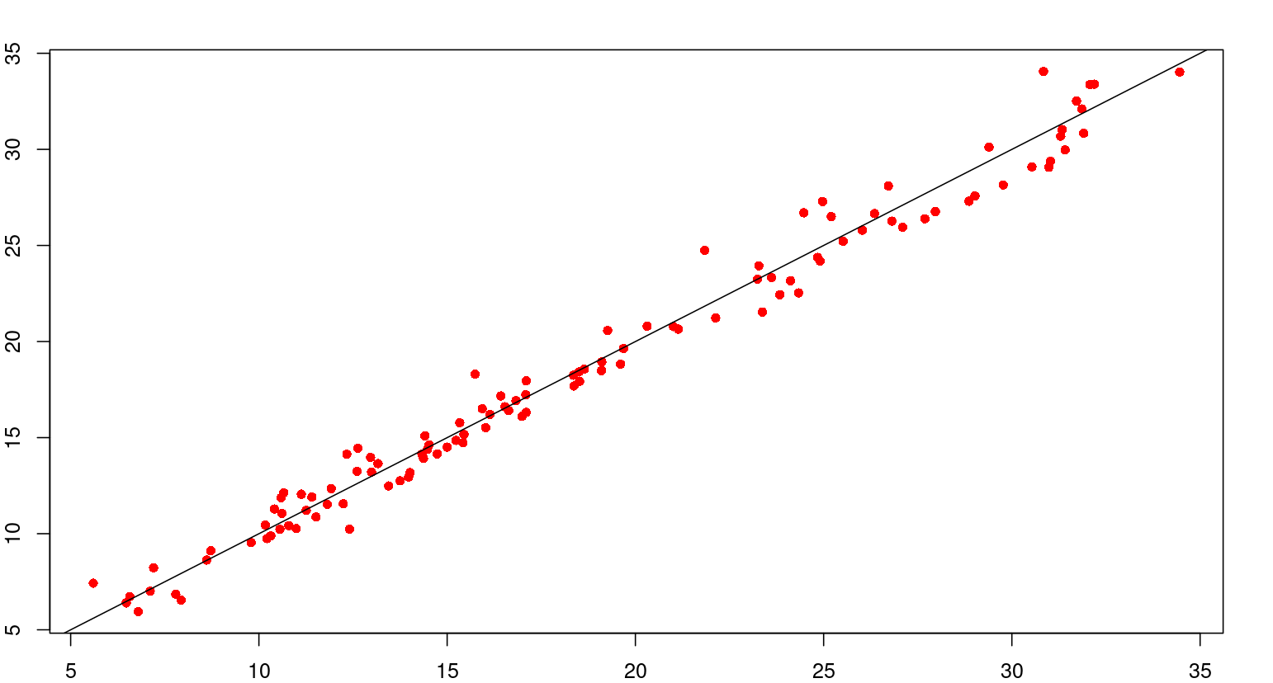
 | test.X.V. | predict_testNN
2 | 15.933 | 16.502192933
5 | 15.334 | 15.773983078
9 | 15.421 | 14.73444418
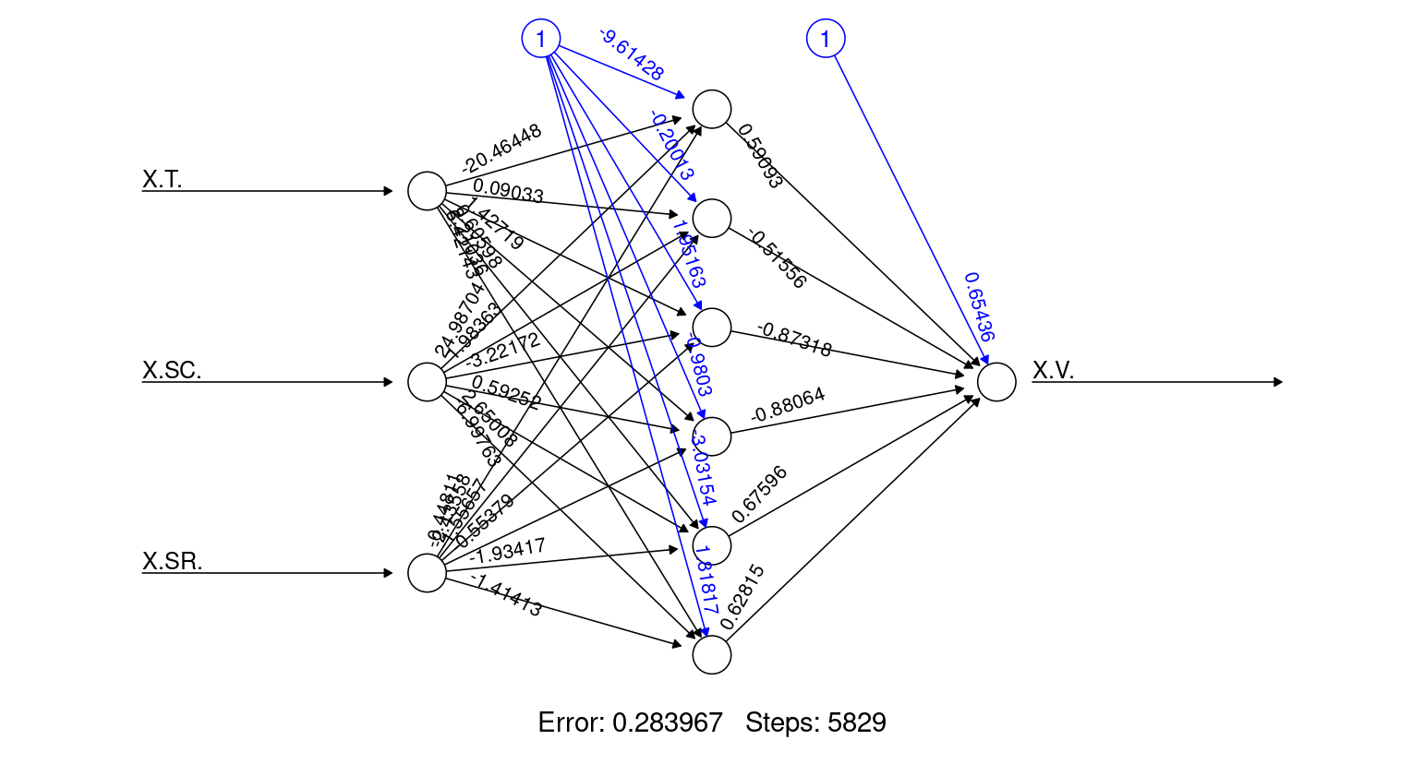
12 | 14.371 | 13.914215656
20 | 11.815 | 11.529759077
21 | 11.257 | 11.217983594
24 | 10.559 | 10.229360398
25 | 10.318 | 9.8862262162
36 | 6.7939 | 5.9483294189
45 | 19.107 | 18.93802327
46 | 18.644 | 18.561936644
51 | 16.535 | 16.605389731
52 | 16.137 | 16.205207316
59 | 12.992 | 13.211656074
61 | 11.922 | 12.348190751
62 | 11.407 | 11.909527787
64 | 10.614 | 11.056691015
70 | 8.609 | 8.6287649137
75 | 7.7915 | 6.8530361599
76 | 7.9358 | 6.5461624213
80 | 30.841 | 34.055219825
84 | 31.717 | 32.512576745
85 | 31.859 | 32.09973046
88 | 31.908 | 30.836887802
90 | 31.414 | 29.972592566
92 | 30.532 | 29.091664986
96 | 28.861 | 27.301741666
98 | 27.69 | 26.386889917
99 | 27.098 | 25.949086353
105 | 23.617 | 23.327340255
112 | 19.263 | 20.573173965
119 | 34.457 | 34.029720625
121 | 32.073 | 33.375374072
128 | 31.335 | 31.026752998
129 | 31.298 | 30.687460418
133 | 31.026 | 29.386671815
134 | 30.983 | 29.065878352
137 | 29.769 | 28.150046335
139 | 29.019 | 27.575800509
142 | 27.967 | 26.763664441
144 | 26.812 | 26.263924412
146 | 26.027 | 25.794842477
151 | 21.84 | 24.745221469
154 | 24.904 | 24.188940827
160 | 17.101 | 17.95256437
163 | 16.828 | 16.91751092
169 | 15.235 | 14.855968629
170 | 15.002 | 14.503586847
171 | 14.737 | 14.150312589
175 | 13.751 | 12.754364163
182 | 10.99 | 10.266877638
184 | 9.7956 | 9.5399029212
190 | 5.6017 | 7.4259972181
192 | 6.571 | 6.7291264394
193 | 6.477 | 6.3979169596
202 | 18.356 | 18.245963078
214 | 13.164 | 13.648598933
215 | 12.607 | 13.244470206
218 | 11.127 | 12.05631937
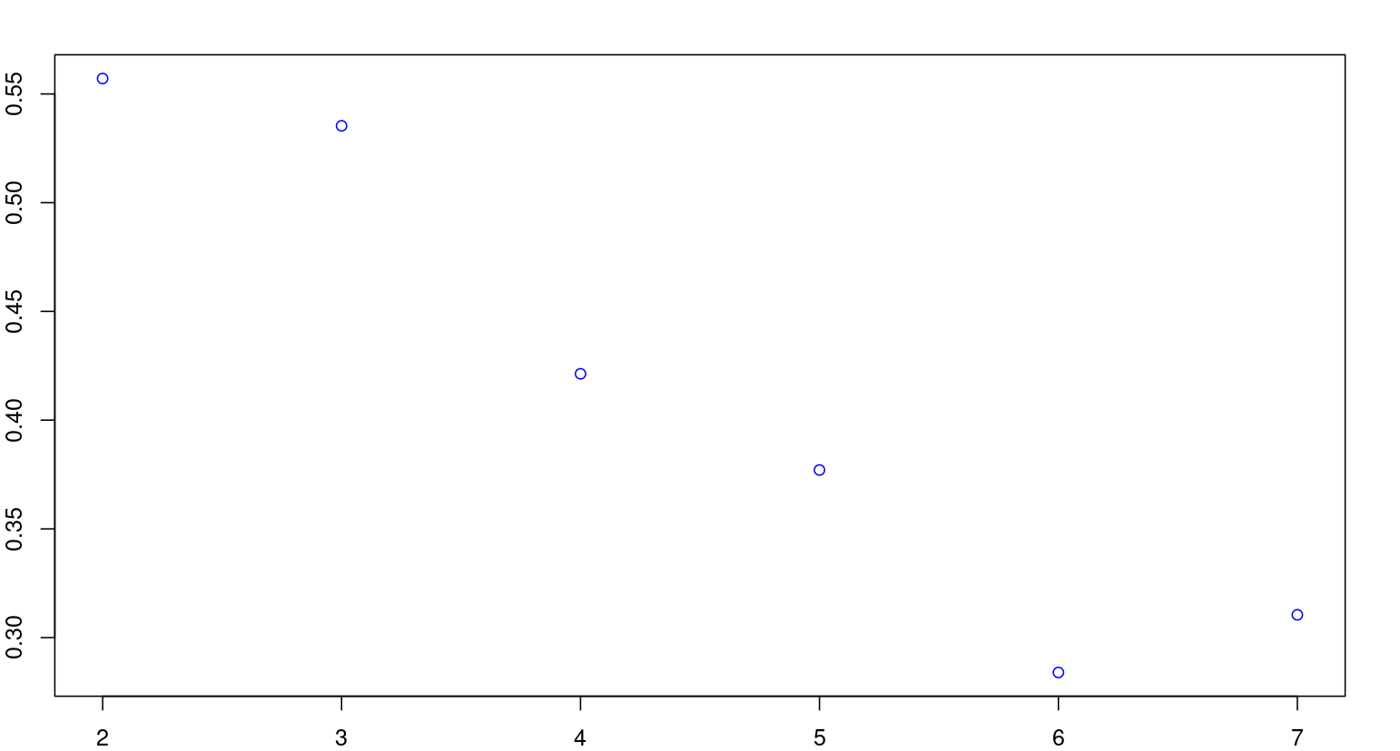
220 | 10.41 | 11.284530782
226 | 8.7215 | 9.1131296106
233 | 7.1115 | 7.0071580495
235 | 20.311 | 20.801742613
240 | 19.684 | 19.637893851
245 | 18.499 | 18.418871186
247 | 18.518 | 17.932834163
248 | 18.366 | 17.687534852
254 | 17.095 | 16.310916128
255 | 16.988 | 16.105570186
258 | 16.023 | 15.516351256
260 | 15.447 | 15.166589958
265 | 12.631 | 14.449602621
268 | 12.336 | 14.134852222
270 | 12.966 | 13.971518357
278 | 32.192 | 33.389928862
291 | 29.392 | 30.11515625
300 | 26.721 | 28.097043921
304 | 24.971 | 27.286260432
307 | 24.477 | 26.69833222
308 | 25.202 | 26.503394601
316 | 14.522 | 14.624396758
317 | 14.475 | 14.38529293
318 | 14.33 | 14.138712537
322 | 14.015 | 13.17963458
323 | 13.977 | 12.950393959
325 | 13.448 | 12.486092775
329 | 12.241 | 11.559043895
332 | 11.517 | 10.87314058
334 | 10.791 | 10.422019915
337 | 10.211 | 9.7470057103
344 | 7.2031 | 8.230417546
353 | 21.143 | 20.643726364
359 | 19.1 | 18.487691193
365 | 16.635 | 16.406047905
369 | 14.41 | 15.094051952
379 | 10.66 | 12.128655303
380 | 10.588 | 11.872868133
386 | 10.172 | 10.449884775
387 | 12.409 | 10.236662854
391 | 26.351 | 26.660812939
397 | 25.517 | 25.215300267
400 | 24.838 | 24.375982083
404 | 24.12 | 23.16669152
406 | 24.333 | 22.528968465
409 | 23.372 | 21.536480709
417 | 19.606 | 18.825407339
422 | 16.426 | 17.166360661
432 | 23.278 | 23.942446304
438 | 23.243 | 23.244690473
443 | 23.837 | 22.434500387
449 | 22.133 | 21.226101015
451 | 21.012 | 20.7799275
461 | 15.745 | 18.300812246
465 | 17.088 | 17.230193408

ONTraining_data
 | train.X.V. | predict_trainNN
320 | 14.071 | 13.660594807
463 | 14.954 | 17.774003791
290 | 29.611 | 30.349669714
333 | 11.17 | 10.651662557
263 | 13.523 | 14.706648646
349 | 7.5748 | 7.2329972947
55 | 14.895 | 14.943816515
201 | 18.772 | 18.603619489
407 | 23.853 | 22.197265671
38 | 6.5617 | 5.2229096983
345 | 6.792 | 8.0202363361
354 | 20.591 | 20.286785953
106 | 22.85 | 22.903846116
40 | 20.239 | 20.67219409
162 | 16.886 | 17.26691306
357 | 19.702 | 19.19823437
342 | 8.2522 | 8.6517385511
221 | 9.9852 | 10.912992866
132 | 31.144 | 29.699816651
294 | 28.655 | 29.412120706
412 | 22.036 | 20.521824422
15 | 13.41 | 13.054008514
155 | 30.38 | 24.014848863
26 | 9.7491 | 9.5521100421
454 | 19.865 | 20.071334818
358 | 19.357 | 18.834859643
136 | 30.076 | 28.453106009
200 | 18.973 | 18.954311518
462 | 15.162 | 18.033164956
274 | 40.066 | 34.393439323
209 | 15.467 | 15.626168011
27 | 9.211 | 9.2005004512
181 | 11.75 | 10.616305681
91 | 30.794 | 29.542521347
356 | 20.099 | 19.563822998
10 | 14.982 | 14.461785433
419 | 18.754 | 18.157167957
34 | 6.3024 | 6.6922968822
389 | 18.019 | 9.8429472685
69 | 8.7898 | 9.0063935688
423 | 15.62 | 16.837991735
153 | 22.931 | 24.365060279
394 | 24.967 | 25.979441646
249 | 17.782 | 17.444826673
177 | 12.739 | 12.049990186
306 | 24.501 | 26.887344799
373 | 12.128 | 13.839066344
257 | 16.29 | 15.700007477
287 | 30.005 | 31.088913578
109 | 20.752 | 21.709014148
108 | 21.783 | 22.094492004
198 | 19.585 | 19.620825756
467 | 19.303 | 16.694182327
210 | 14.944 | 15.228399529
452 | 20.609 | 20.545065509
158 | 17.704 | 18.639287503
315 | 14.742 | 14.875311836
50 | 16.984 | 17.015860539
415 | 20.988 | 19.49977592
63 | 10.888 | 11.489896274
53 | 15.674 | 15.783786544
120 | 32.936 | 33.710565933
284 | 30.57 | 31.848309135
426 | 14.942 | 15.887286587
309 | 27.834 | 26.309923548
166 | 15.989 | 15.881895256
102 | 25.882 | 24.617856965
143 | 27.337 | 26.514847301
456 | 18.646 | 19.582213754
7 | 15.701 | 15.257062138
355 | 20.577 | 19.917296783
196 | 19.74 | 20.257403999
29 | 8.2851 | 8.4996359622
31 | 6.9871 | 7.7861549131
11 | 14.761 | 14.195511858
161 | 17.063 | 17.616376307
279 | 31.493 | 33.130188844
343 | 7.9693 | 8.4438307007
411 | 22.364 | 20.865979371
58 | 13.323 | 13.651603471
350 | 8.3277 | 7.0474894678
388 | 11.644 | 10.037578763
439 | 23.317 | 23.096195641
116 | 19.785 | 19.188802412
203 | 17.903 | 17.895811992
283 | 30.8 | 32.097752502
178 | 12.371 | 11.689335863
179 | 12.181 | 11.327744214
174 | 13.915 | 13.111805879
97 | 28.333 | 26.843862572
398 | 25.695 | 24.950583232
100 | 26.357 | 25.496186194
296 | 27.962 | 28.954601924
280 | 31.209 | 32.86967251
352 | 21.592 | 21.016520594
271 | 14.453 | 13.906187819
225 | 8.9511 | 9.4486061764
435 | 23.505 | 23.633164428
66 | 9.7609 | 10.220350337
310 | 29.804 | 26.123623426
48 | 17.657 | 17.80239937
150 | 23.691 | 24.936829826
252 | 17.654 | 16.756760174
33 | 6.33 | 7.0490062669
433 | 23.366 | 23.846978859
230 | 7.3045 | 7.8349291271
371 | 13.321 | 14.450720739
135 | 30.486 | 28.762614624
396 | 25.498 | 25.482170468
114 | 18.421 | 19.853277937
71 | 9.7555 | 8.2462906018
68 | 8.8391 | 9.4083874148
159 | 17.518 | 18.302476799
164 | 16.723 | 16.581491032
303 | 25.403 | 27.481221876
376 | 11.178 | 12.956304584
424 | 14.98 | 16.525616561
6 | 15.531 | 15.517482759
402 | 24.971 | 23.783711287
430 | 23.429 | 24.10321044
224 | 9.1029 | 9.8065529242
347 | 6.6493 | 7.6188485301
405 | 24.132 | 22.843898679
361 | 18.084 | 17.773197787
293 | 28.887 | 29.637082966
115 | 18.915 | 19.51878471
414 | 21.1 | 19.844840747
410 | 22.996 | 21.195593331
73 | 8.0753 | 7.5302446268
418 | 19.316 | 18.483771599
428 | 14.324 | 15.279667598
319 | 14.275 | 13.894098277
82 | 30.893 | 33.299904493
239 | 19.861 | 19.880689966
194 | 8.1021 | 6.0666527532
72 | 9.0715 | 7.8752737367
208 | 15.946 | 16.020636589
74 | 7.9365 | 7.1845156927
110 | 20.124 | 21.316557193
264 | 12.916 | 14.570781508
299 | 27.273 | 28.310826792
403 | 24.778 | 23.484099439
95 | 28.981 | 27.742123024
446 | 23.666 | 21.85870017
127 | 31.179 | 31.354715561
157 | 17.627 | 18.990025587
204 | 17.496 | 17.525516499
425 | 15.26 | 16.204461644
241 | 19.287 | 19.392746681
302 | 25.844 | 27.686443893
459 | 16.791 | 18.819319243
455 | 19.297 | 19.833356341
77 | 8.2936 | 6.2496986104
19 | 12.38 | 11.849123658
216 | 12.256 | 12.856764502
47 | 18.188 | 18.193142528
123 | 31.505 | 32.710425387
32 | 6.3824 | 7.4185658471
211 | 14.46 | 14.843405224
453 | 20.318 | 20.314907498
232 | 6.7587 | 7.2702133119
421 | 17.243 | 17.498046054
251 | 18.059 | 16.97893968
28 | 8.5887 | 8.8449457094
427 | 14.046 | 15.583825978
191 | 6.1766 | 7.0755174632
367 | 15.617 | 15.742360135
42 | 19.851 | 20.005175973
261 | 14.888 | 15.001847398
269 | 12.204 | 14.048314679
186 | 8.4323 | 8.8288678053
219 | 10.871 | 11.675941682
275 | 36.014 | 34.14075427
262 | 13.789 | 14.846656372
408 | 23.607 | 21.874844131
447 | 23.199 | 21.659133638
393 | 25.356 | 26.219059665
229 | 7.4007 | 8.1405014024
141 | 28.188 | 27.030239976
131 | 31.203 | 30.029798021
103 | 25.241 | 24.176641958
199 | 19.148 | 19.284660485
101 | 25.879 | 25.046507177
3 | 15.74 | 16.26611109
285 | 30.507 | 31.590151873
442 | 23.753 | 22.614661356
94 | 29.401 | 28.19946793
206 | 16.869 | 16.782575838
326 | 12.868 | 12.250880366
348 | 7.2544 | 7.4205674682
440 | 23.328 | 22.945458168
330 | 11.881 | 11.335737355
212 | 14.086 | 14.441031812
243 | 19.214 | 18.907111529
22 | 10.903 | 10.888896851
466 | 17.666 | 16.964778501
149 | 24.29 | 25.142695633
124 | 31.399 | 32.368850895
253 | 17.368 | 16.530877715
244 | 19.026 | 18.658236527
305 | 24.587 | 27.085758088
57 | 13.914 | 14.090244057
384 | 10.19 | 10.891123421
152 | 22.869 | 24.552173755
346 | 6.628 | 7.8215484969
331 | 11.679 | 11.104122162
222 | 9.6809 | 10.532443667
381 | 10.562 | 11.613928638
256 | 16.587 | 15.898973148
341 | 8.2566 | 8.8704359029
83 | 31.083 | 32.917806293
30 | 7.6317 | 8.1372918501
176 | 13.3 | 12.395798144
336 | 10.345 | 9.9739601075
89 | 31.827 | 30.415610137
17 | 12.782 | 12.461079485
399 | 25.184 | 24.667200004
458 | 17.414 | 19.079855772
360 | 18.553 | 18.129106262
37 | 6.7488 | 5.5879918552
187 | 7.9784 | 8.4819719029
56 | 14.381 | 14.51003176
434 | 23.487 | 23.746553392
223 | 9.4344 | 10.15870648
292 | 29.199 | 29.874435824
324 | 13.835 | 12.713170513
18 | 12.469 | 12.16349617
180 | 12.119 | 10.979302371
185 | 9.0091 | 9.1909305482
382 | 11 | 11.371930453
338 | 9.7399 | 9.5299205979
4 | 15.444 | 16.017014439
272 | 16.066 | 13.848763232
126 | 31.192 | 31.696916794
267 | 12.184 | 14.227397578
372 | 12.623 | 14.14837613
370 | 13.945 | 14.770030767
173 | 14.38 | 13.45443975
266 | 12.876 | 14.333463776
242 | 19.734 | 19.155302429
448 | 22.693 | 21.445539211
450 | 21.612 | 21.009892644
104 | 24.062 | 23.757436677
147 | 25.317 | 25.567277208
81 | 31.024 | 33.689110728
259 | 15.79 | 15.333742851
231 | 7.1727 | 7.5418618544
44 | 19.264 | 19.306277787
217 | 11.596 | 12.455257736
60 | 12.319 | 12.78818927
49 | 17.179 | 17.404627642
93 | 29.991 | 28.637873593
377 | 10.865 | 12.681221221
138 | 29.16 | 27.865098258
65 | 10.098 | 10.644173942
197 | 19.668 | 19.936720662
460 | 16.237 | 18.566303309
238 | 20.006 | 20.111474858
437 | 23.596 | 23.38454917
401 | 24.976 | 24.088986555
183 | 10.403 | 9.9033176502
335 | 10.701 | 10.193165463
86 | 31.988 | 31.695988663
314 | 14.977 | 15.118887409
246 | 18.512 | 18.170496399
188 | 7.5032 | 8.1229608848
374 | 11.683 | 13.535251579
416 | 20.085 | 19.168643282
289 | 29.834 | 30.596568045
340 | 8.675 | 9.082801788
16 | 13.102 | 12.765712101
14 | 13.682 | 13.349098427
250 | 18.172 | 17.214545492
205 | 17.109 | 17.149366181
313 | 15.433 | 15.374765803
375 | 11.412 | 13.248556019
111 | 20.383 | 20.933091905
87 | 31.892 | 31.269524594
457 | 17.945 | 19.327632688
378 | 10.79 | 12.401547739
286 | 30.448 | 31.34348452
41 | 20.233 | 20.336174902
43 | 19.65 | 19.652804621
54 | 15.255 | 15.357579894
328 | 12.693 | 11.79193215
107 | 22.009 | 22.503403325
79 | 31.766 | 34.427287171
431 | 23.434 | 24.025622053
168 | 15.373 | 15.1940502
122 | 31.652 | 33.050461216
441 | 23.746 | 22.780642837
420 | 17.802 | 17.819836405
301 | 26.115 | 27.886326454
207 | 16.369 | 16.396268473
67 | 9.0736 | 9.8028611857
23 | 10.754 | 10.554948471
385 | 9.855 | 10.671037607
1 | 16.062 | 16.74422524
13 | 14.115 | 13.639437637
213 | 13.555 | 14.052876503
321 | 14.158 | 13.419367259
311 | 39.113 | 25.935425471
140 | 28.563 | 27.293972552
236 | 20.44 | 20.572504463
436 | 23.288 | 23.510721684
8 | 15.394 | 15.002862917
228 | 7.8564 | 8.4455945918
35 | 6.5431 | 6.3204539958
125 | 31.226 | 32.039577007
282 | 30.988 | 32.358053457
364 | 17.084 | 16.749786075
339 | 9.1867 | 9.3055375394
444 | 23.913 | 22.246937876
189 | 6.3142 | 7.7662649408
445 | 23.787 | 22.059891446
167 | 15.7 | 15.544987156
130 | 31.706 | 30.363563965
298 | 27.629 | 28.519418454
297 | 27.66 | 28.739627243
383 | 10.844 | 11.127674611
145 | 26.233 | 26.020983909
288 | 29.781 | 30.836661777
118 | 36.913 | 34.357843696
413 | 21.399 | 20.176838208
392 | 25.674 | 26.440338705
113 | 18.899 | 20.208294563
172 | 14.54 | 13.809702559
363 | 17.457 | 17.083484784
276 | 33.99 | 33.895538616
277 | 32.942 | 33.638550206
227 | 8.2221 | 8.7740195254
281 | 31.14 | 32.618844275
165 | 16.534 | 16.23184913
395 | 25.07 | 25.740112496
295 | 28.291 | 29.181601448
327 | 12.617 | 12.016532625
368 | 14.999 | 15.409819466
148 | 24.642 | 25.355617662
366 | 16.058 | 16.065880566
237 | 20.348 | 20.348276469
464 | 16.119 | 17.502825412
362 | 17.765 | 17.433656095

